输入示例
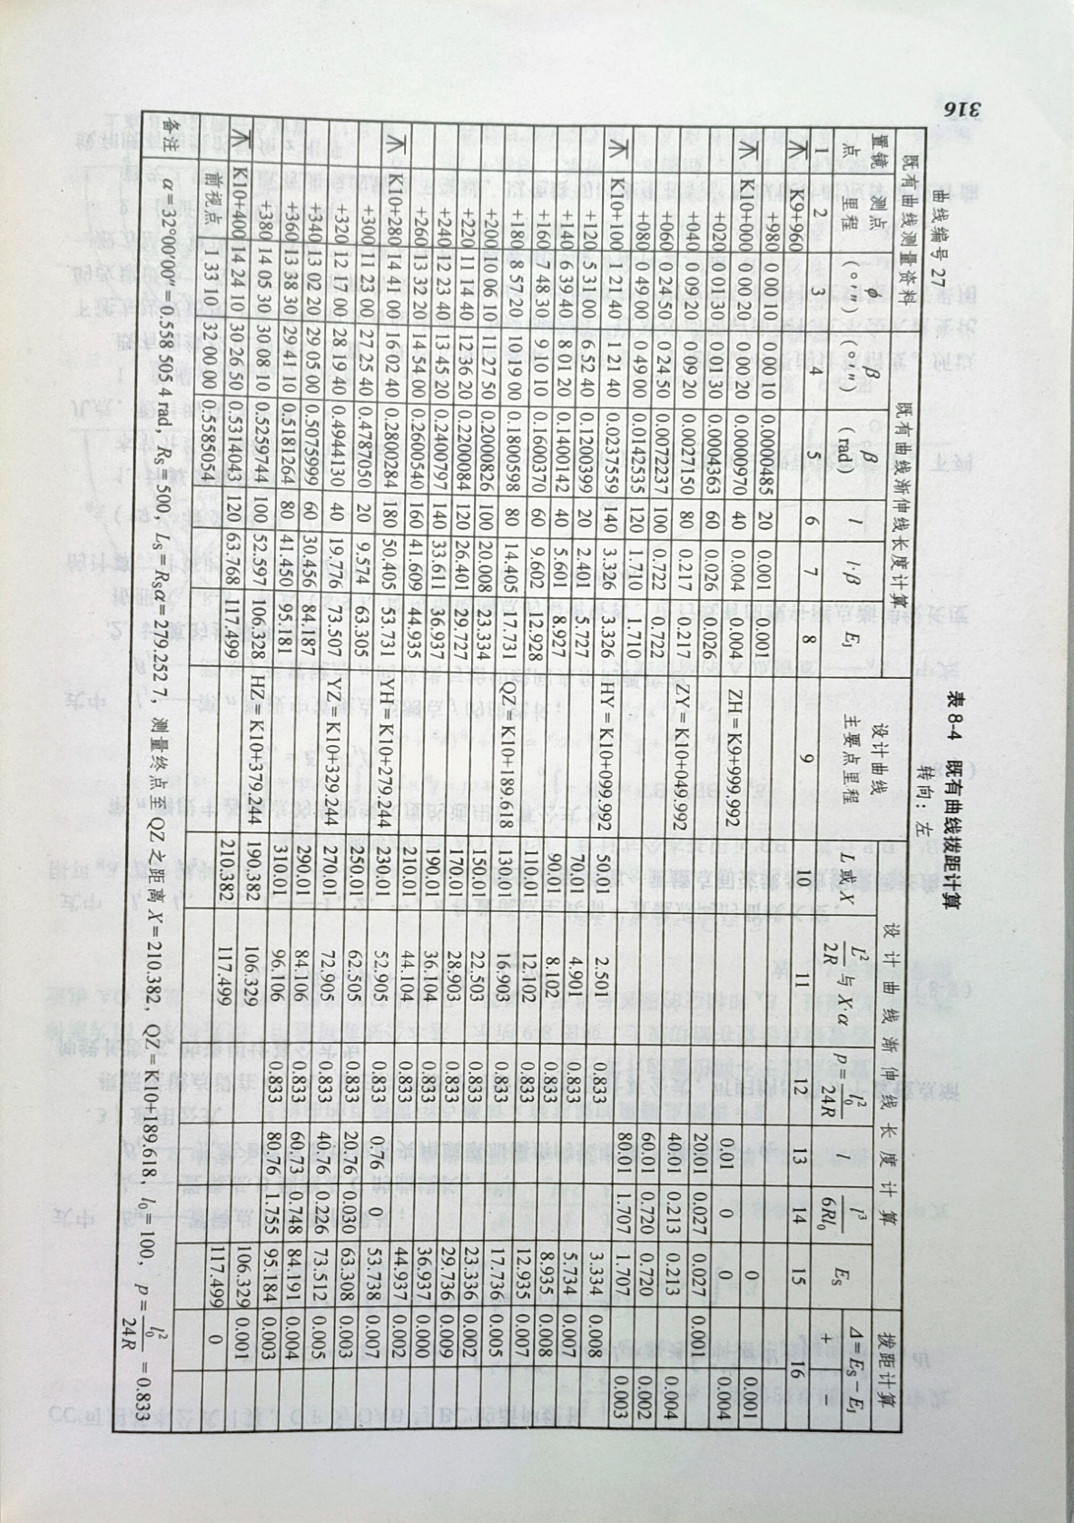
既有曲线测量资料 |  |  |  |  | 既有曲线渐伸线长度计算 |  |  |  |  |  |  | 设计曲线主要点里程 | 设计曲线渐伸线长度计算 |  |  |  |  |  | 拨距计算
置镜点 | 测点里程 | φ |  |  | β |  |  | β(rad) | l | l·β | EJ |  | L或X | L^2/2R 或 X·α | p | l | l^3/6Rl0 | Es | Es-EJ
 |  | 度(°) | 分(′) | 秒(″) | 度(°) | 分(′) | 秒(″)
1 | K9+960 |  |  |  | 1.只输入既有资料，后面的列不需要 2.置镜点用1表示。 3.不要修改表头。 4.不要修改sheet的名字和顺序。 5.计算结果仅供参考。
 | +980 | 0 | 0 | 10
1 | K10+000 | 0 | 0 | 20
 | +020 | 0 | 1 | 30
 | +040 | 0 | 9 | 20
 | +060 | 0 | 24 | 50
 | +080 | 0 | 49 | 0
1 | K10+100 | 1 | 21 | 40
 | +120 | 5 | 31 | 0
 | +140 | 6 | 39 | 40
 | +160 | 7 | 48 | 30
 | +180 | 8 | 57 | 20
 | +200 | 10 | 6 | 10
 | +220 | 11 | 14 | 40
 | +240 | 12 | 23 | 40
 | +260 | 13 | 32 | 20
1 | K10+280 | 14 | 41 | 0
 | +300 | 11 | 23 | 0
 | +320 | 12 | 17 | 0
 | +340 | 13 | 2 | 20
 | +360 | 13 | 38 | 30
 | +380 | 14 | 5 | 30
1 | K10+400 | 14 | 24 | 10
 | 前视点 | 1 | 33 | 10

